Grafico
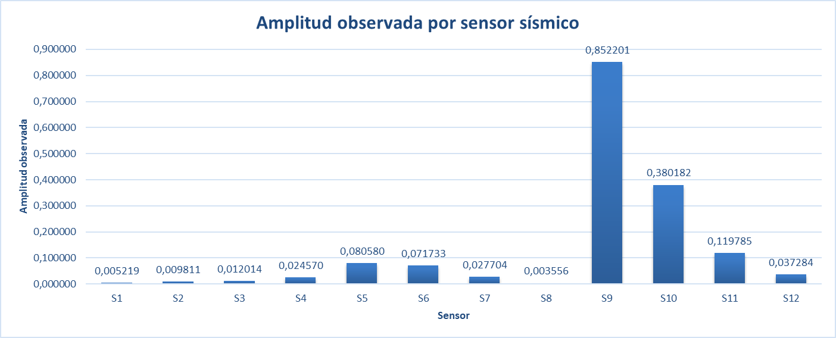

El gráfico muestra las amplitudes observadas registradas por cada sensor sísmico. Se evidencia que los sensores S9 y S10 presentan los valores más altos, lo cual es coherente con su menor distancia respecto a la fuente sísmica simulada. En contraste, sensores más alejados, como S1 y S8, registran amplitudes más bajas debido al efecto de atenuación de la señal.

